상품제안서
애니클리어 노트북 포켓 파우치 13인치 | 상품코드: S37360

 |  |  |  |  |  |  | 02-713-8555 | www.synergygift.co.kr
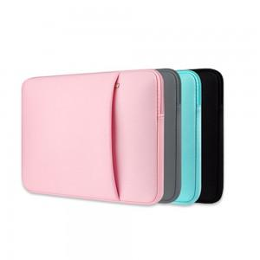

【상세/제작정보】

【인쇄/포장옵션】 | 실크 / 포장불가능

【공급단가】 | 수량 | 50~ | 100~ | 500~ | 1,000~ | 2,000~
*VAT별도 | 13인치 베이비핑크 | 7,090원 | 6,980원 | 6,810원 | 6,540원 | 6,270원
 | 13인치 스카이블루 | 7,090원 | 6,980원 | 6,810원 | 6,540원 | 6,270원
 | 13인치 차콜그레이 | 7,090원 | 6,980원 | 6,810원 | 6,540원 | 6,270원
 | 13인치 스트롱블랙 | 7,090원 | 6,980원 | 6,810원 | 6,540원 | 6,270원

【상품 URL】 | https://www.synergygift.co.kr:443/src/goods_detail.php?gdno=37360

